Sheet1
家具类清单参数
序号 | 项目 | 数量 | 单位 | 参考型号/要求 | 样式图 | 预算/单价 | 总预算 | 备注
1 | 患者储物柜 | 2 | 个 | 1.患者储物柜（保管室） 2.规格:1850mm*450mm*900mm/9格 | 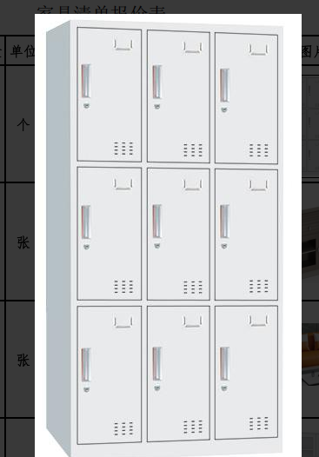 | 700 | 1400
2 | 茶水柜 | 1 | 张 | 1.茶水柜（活动区） 2.规格:长90*宽40*高90CM | 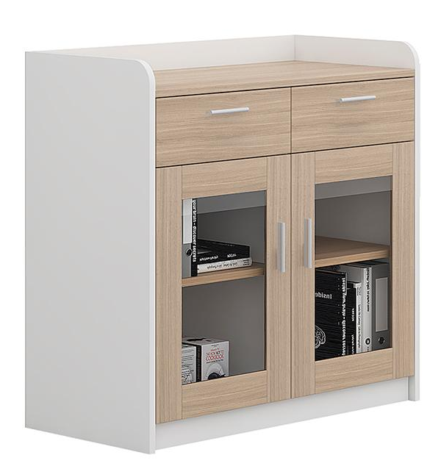 | 600 | 600 | 茶水柜门使用木门，不使用玻璃
3 | 活动区沙发 | 1 | 张 | 1.活动区沙发（活动区） 2.规格:长140*宽75*高70CM/2人位 | 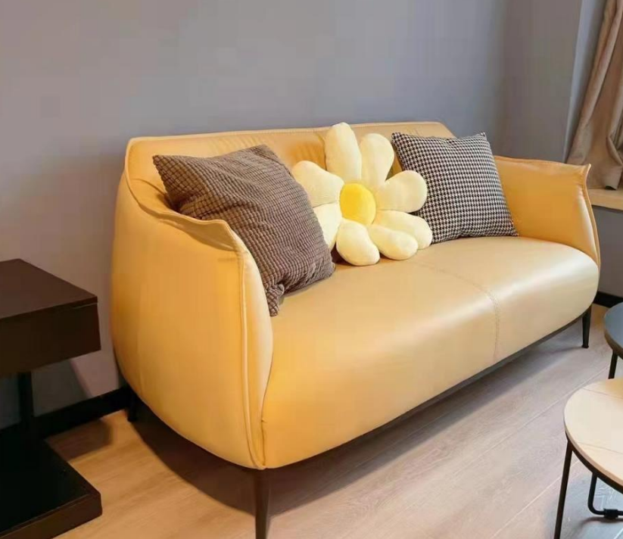 | 2000 | 2000
4 | 文件柜 | 1 | 个 | 1.病房文件柜 规格1800mm*390mm*850mm | 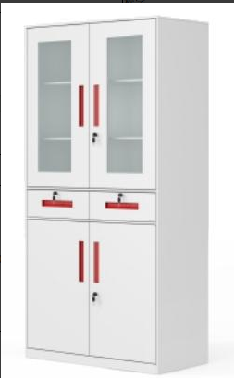 | 900 | 900
5 | 办公桌+办公椅 | 2 | 套 | 1.办公桌+办公椅 200mm*600mm*750mm 92CM*坐高47CM*坐宽47CM*坐深46CM 值班室、保管室各一套 | 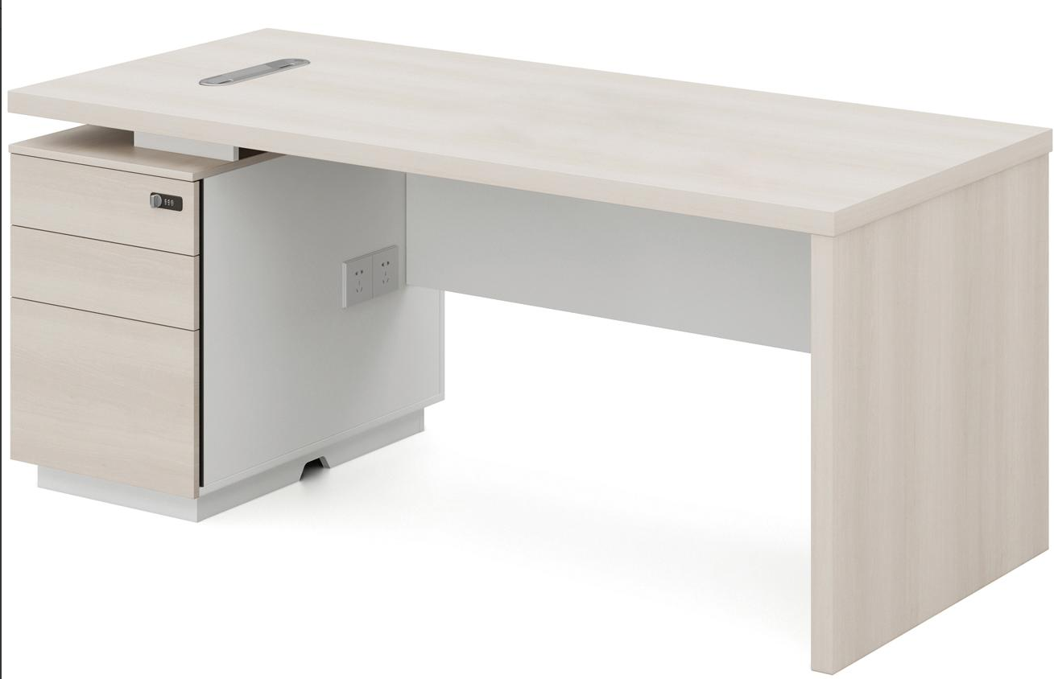 | 1000 | 2000
6 | 值班床 | 1 | 张 | 1.值班床 1.0m*2.0单人床 | 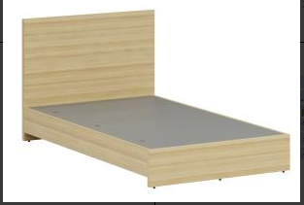 | 500 | 500
7 | 床头柜 | 1 | 个 | 1.床头柜 40*35*50CM | 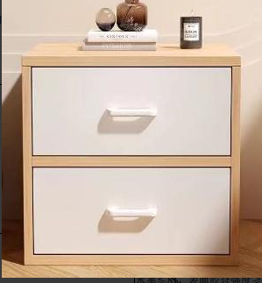 | 300 | 300
8 | 衣柜/更衣柜 | 1 | 个 | 1.衣柜/更衣柜1850mm*500mm*900mm | 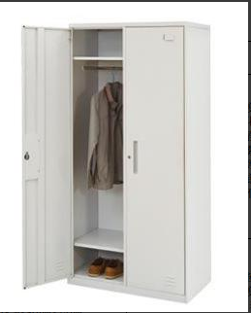 | 900 | 900
9 | 换鞋凳 | 1 | 个 | 1.换鞋凳30CM*80cm*24cm | 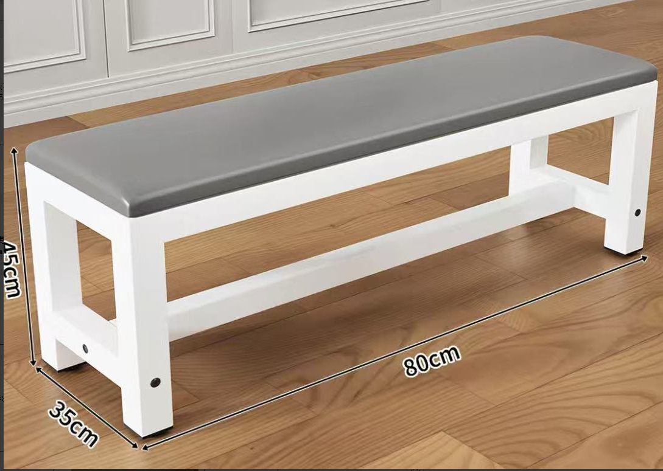 | 100 | 100
10 | 会客沙发 | 1 | 张 | 1.会客沙发，长180*宽75*高70CM/三人位 | 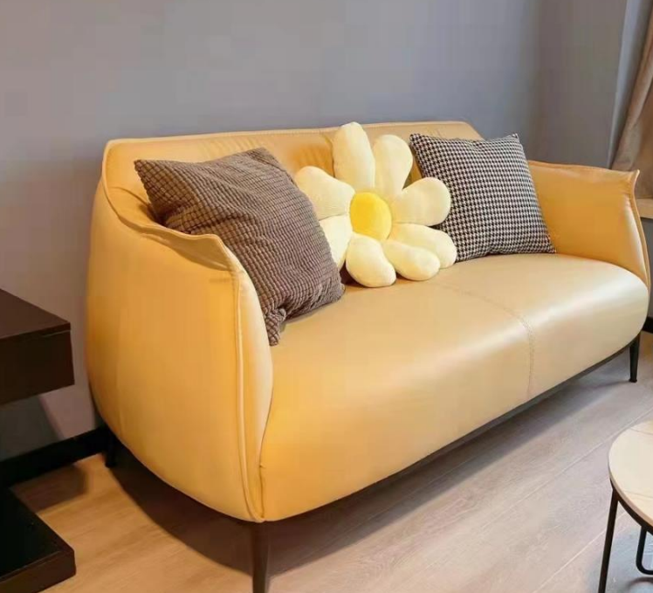 | 1000 | 1000
11 | 茶几 | 1 | 个 | 1.茶几，长120*宽79*高40cm | 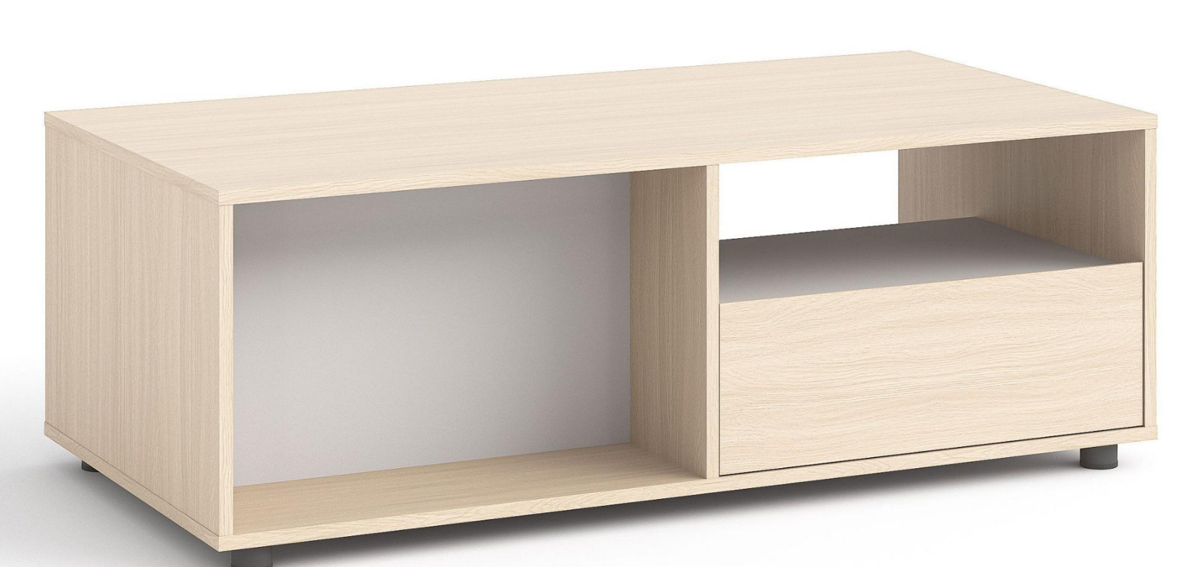 | 1000 | 1000
12 | 茶水柜 | 1 | 张 | 1.茶水柜，长90*宽40*高90CM | 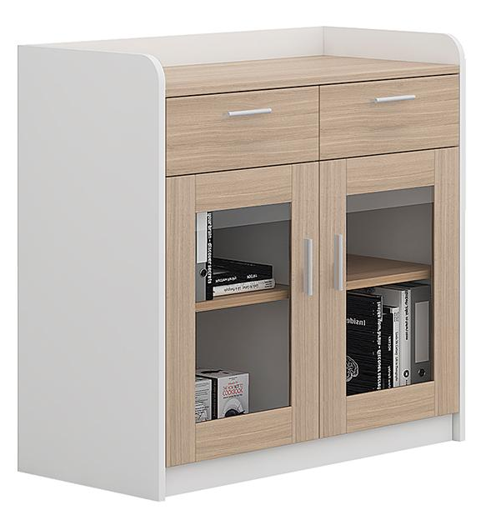 | 600 | 600 | 茶水柜门使用木门，不使用玻璃
合计 |  |  |  |  |  |  | 11300

